Sheet1
《结构动力学：理论及其在地震工程中的应用》例题

 |  |  |  |  |  | 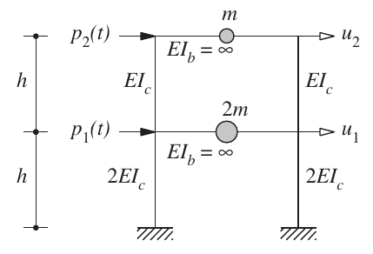 | 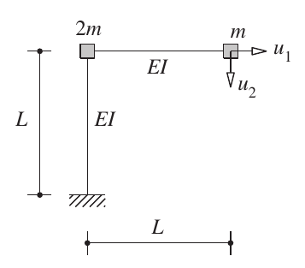 | 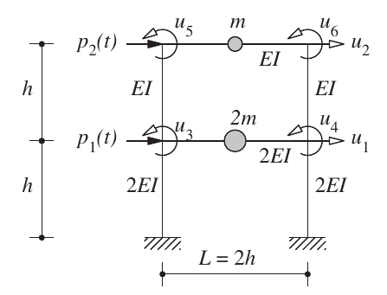 | 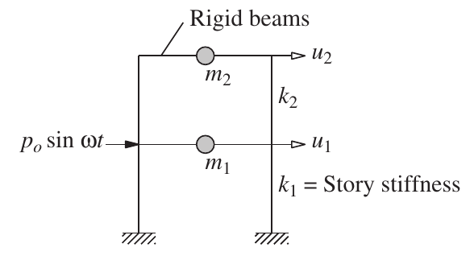
第I篇 | 单自由度体系 | 第1章 | 运动方程、问题表达、求解方法
 |  | 第2章 | 自由振动

第II篇 | 多自由度体系 | 第9章 | 运动方程、问题表达、求解方法 |  |  | E9.1a, page 264 | E9.6, page 278 | E9.7, page 279
 |  |  |  |  |  |  | k, m
 |  |  |  |  |  |  |  | E9.9 page 281

 |  |  |  |  |  |  |  |  | E12.1 page 256, u(t)
 |  | 第10章 | 自由振动 |  |  | E10.4, page 316 | E10.3, page 315 | E10.5, page 317 | 无阻尼
 |  |  |  |  |  | \omega, \phi | \omega, \phi | \omega, \phi
 |  |  |  |  |  |  |  |  | E12.5 page 364, u(t)
 |  |  |  |  |  |  |  |  | 有阻尼

 |  | 第13章 | 线性体系的地震分析 | 第1部分 | 反应时程分析 | E13.2, page 395 | E13.1 page 392 | E13.4, page399
 |  |  |  |  |  | s_n | \gamma, s_n, u(t), r(t) | u(t), r(t)
 |  |  |  |  |  | 有效地震力的展开 | 振型分析解释 | 地震时程反应分析

 |  |  |  |  |  | E13.3, page 398
 |  |  |  |  |  | u(t), r(t)
 |  |  |  |  |  | 地震时程反应分析

 |  |  |  |  |  |  |  | E13.11, page 433
 |  |  |  | 第2部分 | 反应谱分析 |  |  | u0(t), r0(t)

